コマ図
青 進行方向道路 K556
黒 参考道路 K566
市道
R260
2026BRM131近畿200km伊勢 日出6:51 日没17:21 1.0.1 |  |  |  |  |  |  |  |  | 1/2
 |  | 1.START : JR伊勢市駅前 |  | 2.┬字路S |  | 3.┬字路 |  | 4.十字路
 |  | 0km | 0km | 1.8km | 1.8km | 28.3km | 30.1km | 4.8km | 34.9km
信号有
スタート7時 CLOSE7：30 PC1まで80.3Km P.C1まで41.2km
260
 |  |  |  |  | 7:07:12 |  | 9:00:24 |  | 9:19:36
信号無
参加者位置
参考信号
各自で都度
ﾌﾞﾙﾍﾞｶｰﾄﾞ 記入!
伊勢市
K22
↑
市道
→大紀、神前
市道
←奈屋浦
鵜倉園地
展望台でエントリー
Noと撮影 PC1まで39.1km
約5km往路
と重複
K16
5.┤字路 |  | 6.┬字路 |  | 7.Photo Control-1 |  | 8.T字 > 十字路 |  | 9.神津佐S
1km | 35.9km | 4.4km | 40.3km | 0.9km | 41.2km | 4.4km | 45.6km | 27.3km | 72.9km
 | 9:23:00 |  | 9:41:12 |  | 9:44:48 |  | 10:02:24 |  | 11:51:36
市道
←鵜倉園地
清洋水産
崖注意
市道
下り車注意
市道
EDION
260
260
→浜島
Open8：21～11：20
R260→市道
隘路注意
10.PC1 Finishまで121km |  | 11.Photo Control-2 |  | 12.├字路 |  | 13.├字路 |  | 14.┬字路
7.4km | 80.3km | 7.9km | 88.2km | 0.1km | 88.3km | 0.4km | 88.7km | 0.8km | 89.5km
 | 12:21:12 |  | 12:52:48 |  | 12:53:12 |  | 12:54:48 |  | 12:58:00
ヤマザキYショップ
マサヤ店
レシート取得記入
海ほおずき
訪問証明物と
エントリーNo撮影 P.C3まで12km
市道
隘路注意
市道
→県道（阿児）方面
市道
市道
K17
想像の森横山作業所 案内図と
エントリーNo撮影 P.C4まで26.8km
K112
15.桧山路大橋西S |  | 16.┤字路 |  | 17.├字路 |  | 18.┤字路 |  | 19.Photo Control-3
2.7km | 92.2km | 6km | 98.2km | 1.1km | 99.3km | 0.5km | 99.8km | 0.4km | 99.9km
 | 13:08:48 |  | 13:32:48 |  | 13:37:12 |  | 13:39:12 |  | 13:40:48
17
市道
手前200ｍ Ｂ７ ＥＡＳＴ
→横山展望台
市道
市道
横山ビジター
センター
市道
志摩横山
R167
市道
市道
167
松阪牛肉亭
長太屋
602
K602
20.├字路･21.┤字路 |  | 22.横山口S |  | 23.賢島口 |  | 24.十字路S |  | 25.┬字路
0.3km | 100.2km | 1.7km | 101.9km | 0.8km | 102.7km | 0.9km | 103.6km | 7.8km | 111.4km
 | 13:42:48 |  | 13:50:00 |  | 13:53:12 |  | 14:03:36 |  | 14:28:24
横山ビジター
センター
↖ 賢島
K17
K17
市道
止まれ
←波切
260
市道
R260
市道
御座白浜 東屋とエントリー
No撮影 P.C5まで39.5km
国道まで通り
抜けられます
26.成滝S |  | 27.深谷大橋西S |  | 28.十字路 |  | 29.Photo Control-4 |  | 30.├字路
0.6km | 112.0km | 3.4km | 115.4km | 10.7km | 126.1km | 0.2km | 126.3km | 0.2km | 126.5km
 | 14:30:48 |  | 14:44:24 |  | 15:27:12 |  | 15:28:00 |  | 15:28:48
車注意
ゆうやけ
パール街道
←御座白浜
ゆうやけ
パール街道
市道
市道
R260
K602
602
R260
市道
31.┬字路 |  | 32.十字路 |  | 33.├字路 |  | 34.成滝S |  | 35.├字路
0.1km | 126.6km | 0.4km | 127.0km | 0.2km | 127.2km | 12.2km | 139.4km | 0.6km | 140.0km
 | 15:29:12 |  | 15:30:48 |  | 15:31:36 |  | 16:20:24 |  | 16:22:48
市道
隘路注意
ゆうやけ
パール街道
市道
道幅が広く
なったと箇所
→伊勢、鳥羽
橋繋ぎ目
注意
260
←ともやま苑
坂下
工務店
看板
K128
K47
↑
K16
K47
↑
K750
↑
K47
ENEOS
36.十字路S |  | 37.的矢湾大橋北S |  | 38.├字路 |  | 39.┬字路 |  | 40.┬字路
7.4km | 147.4km | 6.2km | 153.6km | 2.2km | 155.8km | 3.6km | 159.4km | 2.5km | 161.9km
 | 17:52:24 |  | 17:17:12 |  | 17:26:00 |  | 17:40:24 |  | 17:50:24
K128
↑
市道
K16
→的矢
47
750

国崎地区内 網元丸仙の
看板とエントリー
No撮影 Finishまで
34.7km
750
2026BRM131近畿200km伊勢 日出6:51 日没17:21 1.0.1 |  |  |  |  |  |  |  |  | 2/2
41.Photo Control-5 |  | 42.┤字路 |  | 43.┬字路 |  | 44.堀通橋南詰S |  | 45.楠部西S
3.9km | 165.8km | 8.9km | 174.7km | 0.6km | 175.3km | 13.3km | 188.6km | 8.8km | 197.4km
バス停
市道
→鳥羽市街
37
K22
↑
K37
 | 17:06:00 |  | 20:41:36 |  | 20:44:00 |  | 20:37:12 |  | 20:12:24
BBQセンター モンキー
K167
↑
K750
↑
K128
←朝熊
イワオ薬局
風見荘
カードに必要事項
記入して提出
46.岩渕S |  | 47.FINISH (吹上S)
2.5km | 199.9km | 0.6km | 200.5km
 | 20:22:24
→宇治山田駅
市道
Open15：30～21：30
市道

Photo Control-1 鵜倉園地
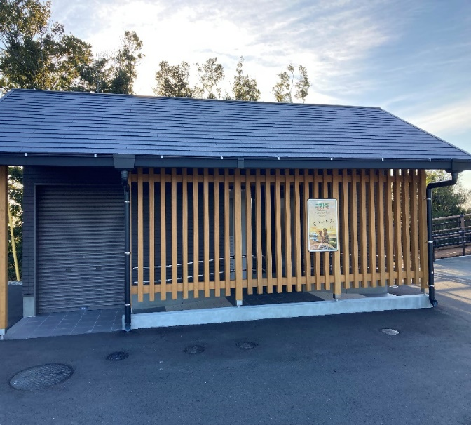
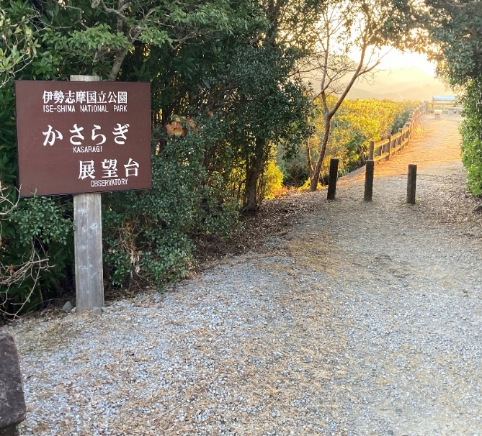
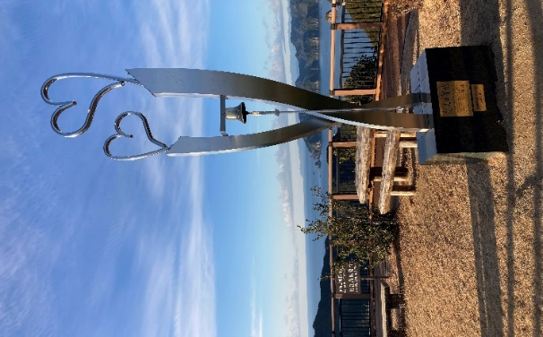

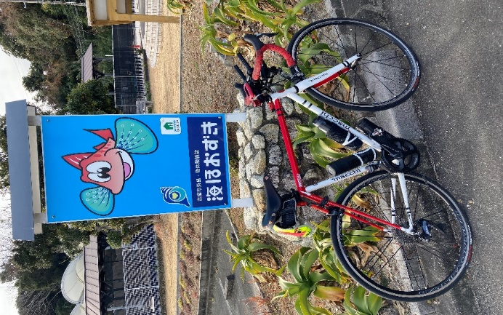
Photo Control-2 |  |  | Photo Control-3 |  |  | Photo Control-4
海ほおずき |  |  | 想像の森 横山作業所 |  |  | 御座白浜の東屋
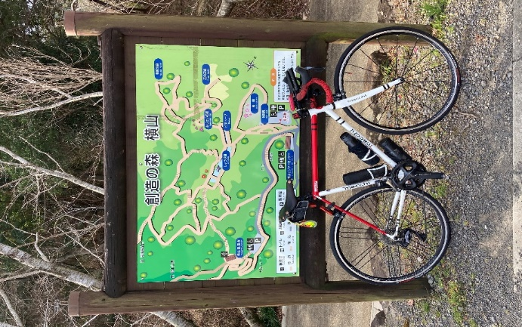
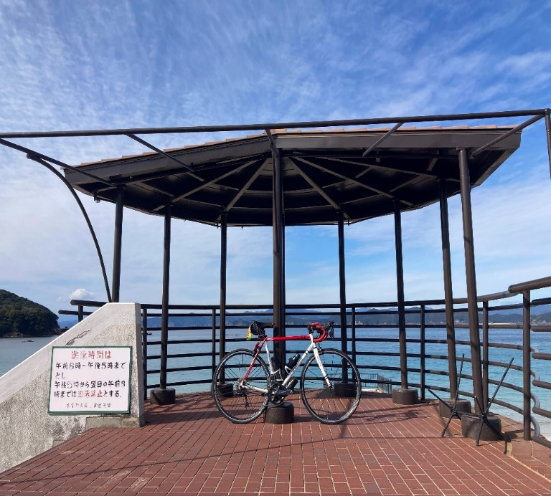

Photo Control-5
 | 国崎地区 (丸仙の看板) |  |  |  |  | Finish受付 風見荘
